Лист1
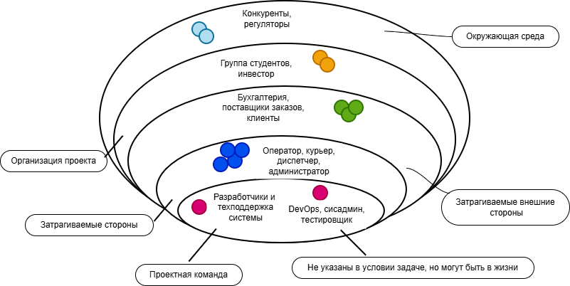
Название слоя | Описание | Стейкхолдеры | Задачи стейкхолдеров в проекте | Дополнительные реальные стейкхолдеры
Слой 1 | Проектная команда | Разработчики и техподдержка системы | Разрабатывают, развивают и поддерживают систему | DevOps / Системный администратор/тестировщик

Слой 2 | Затрагиваемые стороны | Оператор, Курьер, Диспетчер, Администратор | Прямые пользователи системы,Ежедневно взаимодействуют с интерфейсами системы

Слой 3 | Затрагиваемые внешние стороны | Бухгалтерия (расчёт оплаты), Поставщики заказов, Клиенты(получатели заказов) | Расчет оплаты за выполненные заказы, получение заказов от поставщиков (магазины, рестораны),получатели заказов(клиенты)

Слой 4 | Организация проекта |  | Постановка задачи, оплата проекта

 |  | Группа студентов, инвестор/спонсор

Слой 5 | Окружающая среда | Конкуренты, регуляторы | Внешние факторы, влияющие на систему

